Solicitud gráfica
 | Área: | Matemáticas |  |  | Fecha:
 | Grado: | 10
 | Título del tema: | Las funciones |  |  | ¿Cuaderno de estudio o recurso? | Cuaderno de Estudio
 | Editor: | Alexander Rincón

 | Código guión o recurso: | MA_10_01_CO | ← Para determinar este código, visite la hoja de Ayuda
 |  |  |  |  | ESPECIFICACIÓN DE ARCHIVOS A ENTREGAR
Núm. | Archivo Shutterstock o ruta en web | Imagen para: | Tipo | Formato | Nombre imagen SMALL | Tamaño imagen SMALL | Nombre imagen ZOOM | Tamaño imagen ZOOM | Descripción | Observaciones
IMG01 | Imagen nueva | Cuaderno de Estudio | Ilustración | Horizontal | MA_10_01_CO_IMG01_small | 526 x 370 px | MA_10_01_CO_IMG01_zoom | 800 x 600 px | Crear un par de conjuntos M (madres) y H (hijos) y una relación entre conjuntos como la siguiente: en la que Mercedes es madre de Carlos, Laura y Mauricio, Gilma es madre de Diana, César y Rubén, mientras que Alicia es madre de Rocío. Así, en el conjunto M están Mercedes, Gilma y Alicia, mientras que en el conjunto H están todos los demás. | 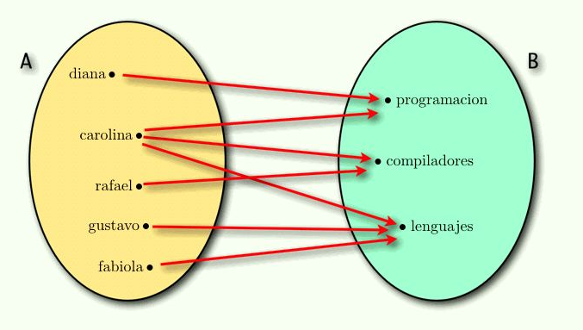
IMG02 | Imagen nueva | Cuaderno de Estudio | Ilustración | Horizontal | MA_10_01_CO_IMG02_small | 526 x 370 px | MA_10_01_CO_IMG02_zoom | 800 x 600 px | Crear un par de conjuntos P (polígonos) y D (número de diagonales), y una relación entre conjuntos como la que se muestra a continuación: en la que a cada polígono, se le asigna la cantidad de diagonales correspondiente. NO OLVIDAR: Cambiar los nombres de los conjuntos. NO OLVIDAR: Incluir el número 0 y el 1 en el conjunto de números. NO OLVIDAR: Incluir polígonos cóncavos y no regulares. Los triángulos tendrán correspondencia con el 0 Los cuadriláteros con el 2, Los pentágonos con el 5, Los hexágonos con el 9 El conjunto de salida siempre ponerlo en color rojo, y el llegada en color azul.
IMG03 | Imagen nueva | Cuaderno de Estudio | Ilustración | Horizontal | MA_10_01_CO_IMG03_small | 526 x 370 px | MA_10_01_CO_IMG03_zoom | 800 x 600 px | Imagen del conjunto de relaciones entre A y B con su respectivo subconjunto de funciones entre A y B
IMG04 | Imagen nueva | Cuaderno de Estudio | Ilustración | Horizontal | MA_10_01_CO_IMG04_small | 526 x 370 px | MA_10_01_CO_IMG04_zoom | 800 x 600 px | En un plano cartesiano graficar una circunferencia de radio 1 y centro en el origen, destacando las dos “imágenes” del cero. La palabra imagen debe ir entre comillas
IMG05 | Imagen nueva | Cuaderno de Estudio | Ilustración | Horizontal | MA_10_01_CO_IMG05_small | 526 x 370 px | MA_10_01_CO_IMG05_zoom | 800 x 600 px | Crear una correspondencia entre conjuntos que represente la relación entre los puntos en un diámetro horizontal de una circunferencia y los puntos que están en la circunferencia. Los conjuntos se llamarán D (por ser los puntos en el diámetro horizontal) y C (por ser los puntos sobre la circunferencia). FAVOR HACER VERDES LAS FLECHAS Nota al ilustrador: La selección de colores rojo y azul para los conjuntos de salida y llegada y de verde o naranja no es arbitraria, se usa todo el tiempo para identificar DominIo, codominio y Rango, además para identificar la ubicación de los conjuntos en las diferentes representaciones | 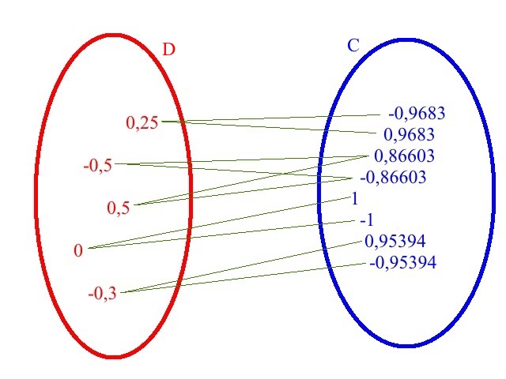
IMG06 | Imagen nueva | Cuaderno de Estudio | Ilustración | Horizontal | MA_10_01_CO_IMG06_small | 526 x 370 px | MA_10_01_CO_IMG06_zoom | 800 x 600 px | Del mismo modo que en la imagen, dejar el mismo conjunto de partida N rojo, pero en el de llegada poner los respectivos números de Fibonacci. (Es decir , el listado azul es 1,1, 2, 3, 5, 8, 13, 21, 34, 55, 377, 610 y 196418) No olvidar: poner en desorden los números de Fibonacci. Hacer VERDES las flechas de asignación | 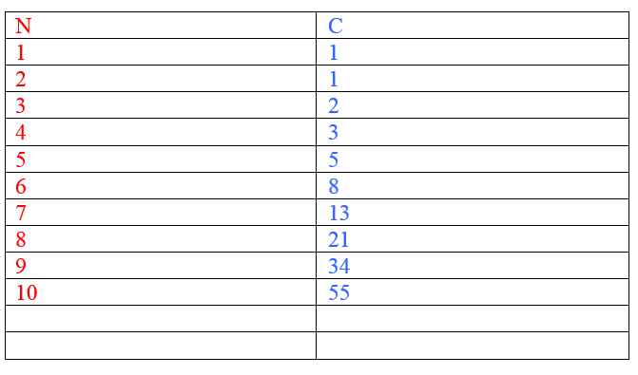
IMG07 | Imagen nueva | Cuaderno de Estudio | Ilustración | Horizontal | MA_10_01_CO_IMG07_small | 526 x 370 px | MA_10_01_CO_IMG07_zoom | 800 x 600 px | Crear una representación entre dos conjuntos N y C, no ordenados de números naturales y cuadrados, con sus correspondencias puestas como flechas (VERDES) | 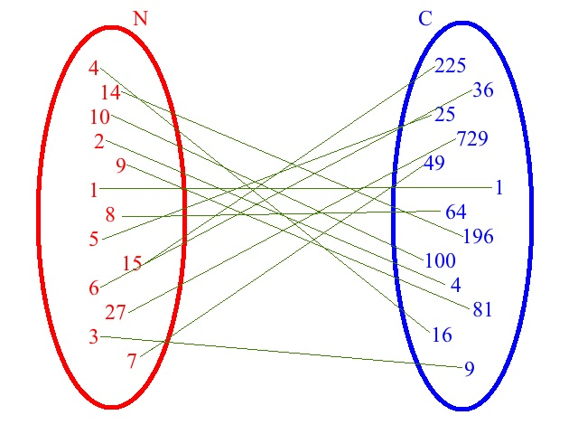
IMG08 | Imagen nueva | Cuaderno de Estudio | Ilustración | Horizontal | MA_10_01_CO_IMG08_small | 526 x 370 px | MA_10_01_CO_IMG08_zoom | 800 x 600 px | partes de una función como en la imagen de muestra.
IMG09 | Imagen nueva | Cuaderno de Estudio | Ilustración | Horizontal | MA_10_01_CO_IMG09_small | 526 x 370 px | MA_10_01_CO_IMG09_zoom | 800 x 600 px | Esta gráfica se construyó como una captura de pantalla desde el archivo de Geogebra que indica el tránsito entre la representación conjuntista y la gráfica de la función y=f(x)=x^2 mantener los colores de la gráfica de ejemplo y colocar los nombres de los ejes del plano cartesiano en mayúscula e itálica. | 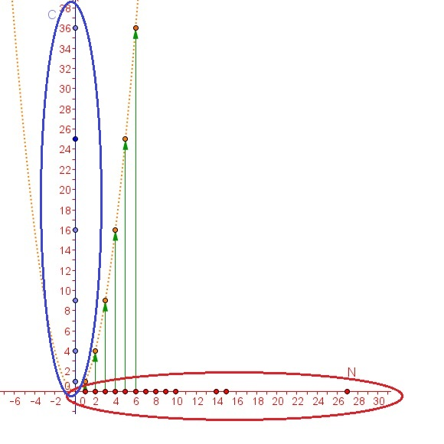
IMG10 | Imagen nueva | Cuaderno de Estudio | Ilustración | Horizontal | MA_10_01_CO_IMG10_small | 526 x 370 px | MA_10_01_CO_IMG10_zoom | 800 x 600 px | Diagrama de una función con su dominio, codominio y rango
IMG11 | Imagen nueva | Cuaderno de Estudio | Ilustración | Horizontal | MA_10_01_CO_IMG11_small | 526 x 370 px | MA_10_01_CO_IMG11_zoom | 800 x 600 px | ejemplo de función creciente | 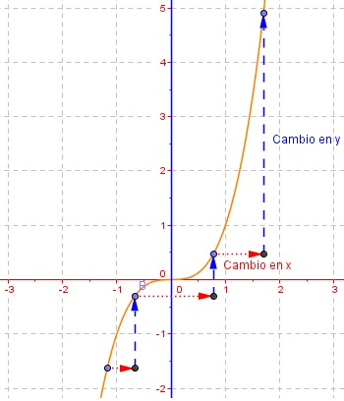
IMG12 | Imagen nueva | Cuaderno de Estudio | Ilustración | Horizontal | MA_10_01_CO_IMG12_small | 526 x 370 px | MA_10_01_CO_IMG12_zoom | 800 x 600 px | ejemplo de función decreciente, únicamente graficar desde cero hacia la izquierda, la "rama" izquierda de la función. | 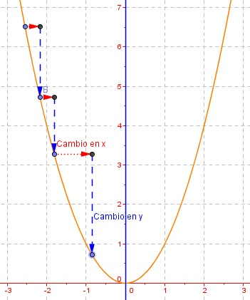
IMG13 | Imagen nueva | Cuaderno de Estudio | Ilustración | Horizontal | MA_10_01_CO_IMG13_small | 526 x 370 px | MA_10_01_CO_IMG13_zoom | 800 x 600 px | representación conjuntista de la función constante | 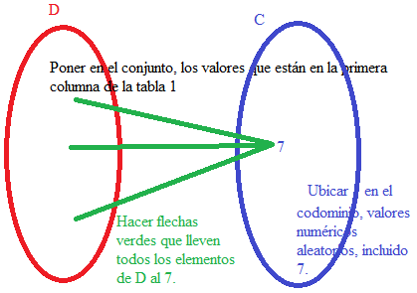
IMG14 | Imagen nueva | Cuaderno de Estudio | Ilustración | Horizontal | MA_10_01_CO_IMG14_small | 526 x 370 px | MA_10_01_CO_IMG14_zoom | 800 x 600 px | descripción de la función constante k | 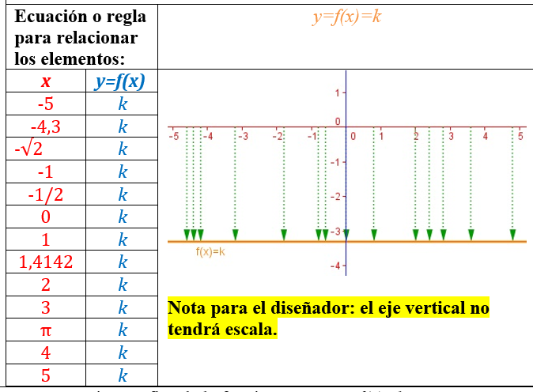
IMG15 | Imagen nueva | Cuaderno de Estudio | Ilustración | Horizontal | MA_10_01_CO_IMG15_small | 526 x 370 px | MA_10_01_CO_IMG15_zoom | 800 x 600 px | descripción de la función constante k=8 | 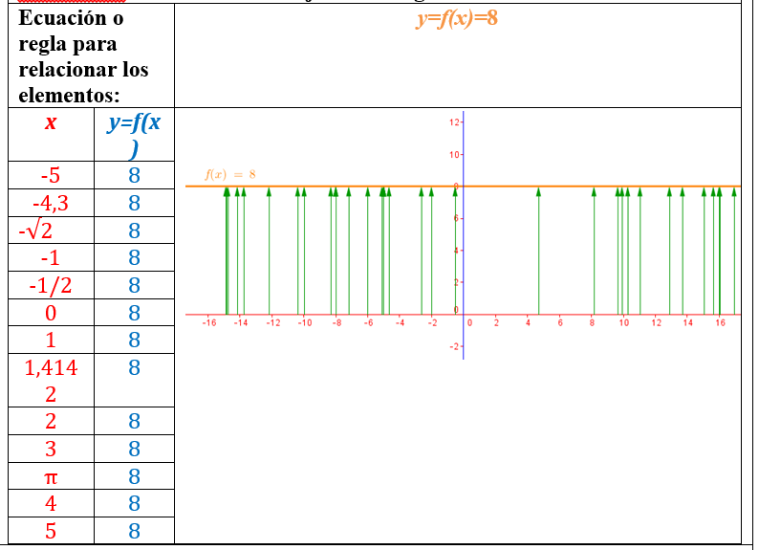
IMG16 | Imagen nueva | Cuaderno de Estudio | Ilustración | Horizontal | MA_10_01_CO_IMG16_small | 526 x 370 px | MA_10_01_CO_IMG16_zoom | 800 x 600 px | representación conjuntista de una función par | 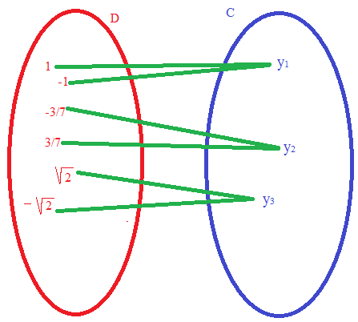
IMG17 | Imagen nueva | Cuaderno de Estudio | Ilustración | Horizontal | MA_10_01_CO_IMG17_small | 526 x 370 px | MA_10_01_CO_IMG17_zoom | 800 x 600 px | ejemplo de una función par | 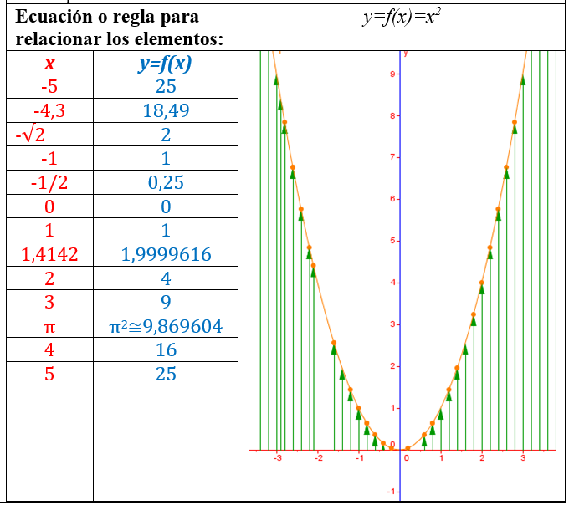
IMG18 | Imagen nueva | Cuaderno de Estudio | Ilustración | Horizontal | MA_10_01_CO_IMG18_small | 526 x 370 px | MA_10_01_CO_IMG18_zoom | 800 x 600 px | otro ejemplo de función par | 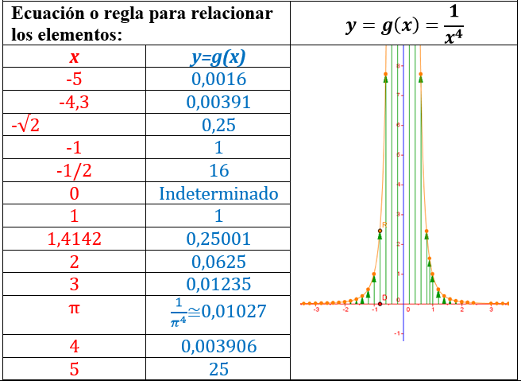
IMG19 | Imagen nueva | Cuaderno de Estudio | Ilustración | Horizontal | MA_10_01_CO_IMG19_small | 526 x 370 px | MA_10_01_CO_IMG19_zoom | 800 x 600 px | ejemplo adicional de función par | 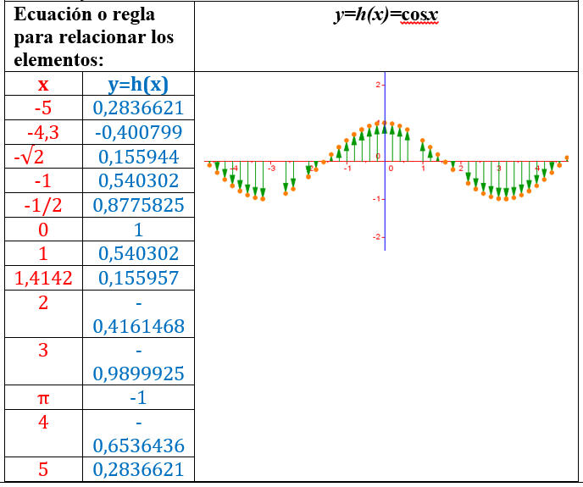
IMG20 | Imagen nueva | Cuaderno de Estudio | Ilustración | Horizontal | MA_10_01_CO_IMG20_small | 526 x 370 px | MA_10_01_CO_IMG20_zoom | 800 x 600 px | representación conjuntista de una función impar | 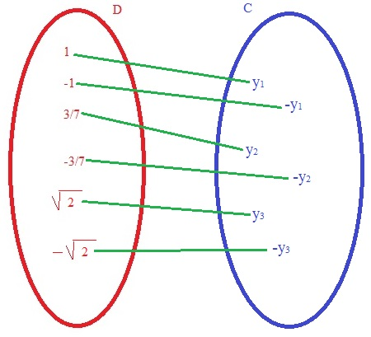
IMG21 | Imagen nueva | Cuaderno de Estudio | Ilustración | Horizontal | MA_10_01_CO_IMG21_small | 526 x 370 px | MA_10_01_CO_IMG21_zoom | 800 x 600 px | ejemplo de función impar | 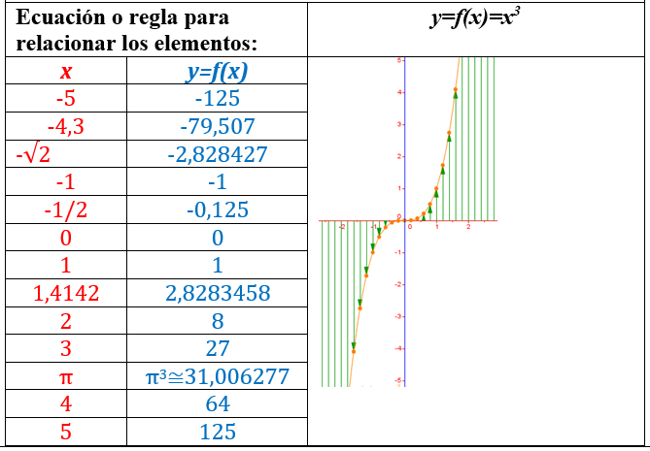
IMG22 | Imagen nueva | Cuaderno de Estudio | Ilustración | Horizontal | MA_10_01_CO_IMG22_small | 526 x 370 px | MA_10_01_CO_IMG22_zoom | 800 x 600 px | otro ejemplo de función impar | 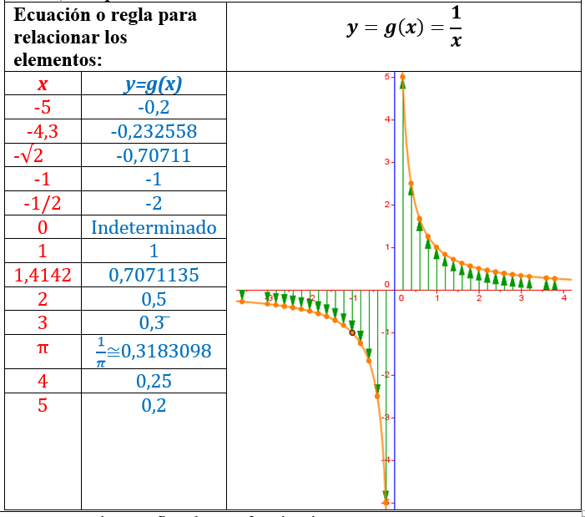
IMG23 | Imagen nueva | Cuaderno de Estudio | Ilustración | Horizontal | MA_10_01_CO_IMG23_small | 526 x 370 px | MA_10_01_CO_IMG23_zoom | 800 x 600 px | ejemplo adicional de funcion impar | 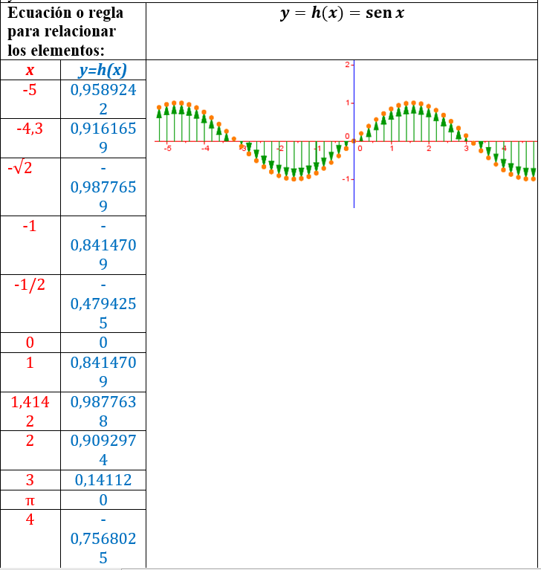
IMG24 | Imagen nueva | Cuaderno de Estudio | Ilustración | Horizontal | MA_10_01_CO_IMG24_small | 526 x 370 px | MA_10_01_CO_IMG24_zoom | 800 x 600 px | representación conjuntista de una función periódica | 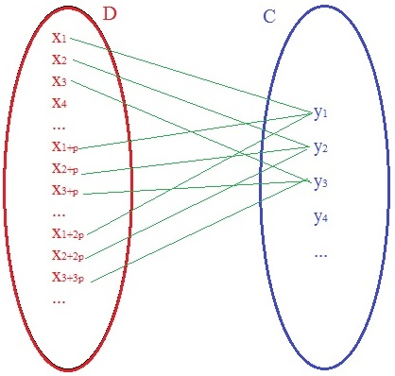
IMG25 | Imagen nueva | Cuaderno de Estudio | Ilustración | Horizontal | MA_10_01_CO_IMG25_small | 526 x 370 px | MA_10_01_CO_IMG25_zoom | 800 x 600 px | ejemplo de una función periódica

